Instructivo
Instructivo

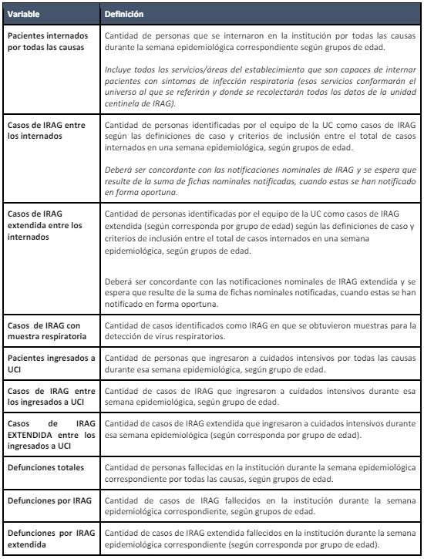

Referencia: https://www.argentina.gob.ar/sites/default/files/2019/10/guia_uc_irag_vf.pdf

